1-3
Урок 1
Лекция |  |  |  |  |  |  |  | Семинар
Git |  | В git обычно добавляются только текстовые файлы. Никаких изображений! |  | Visual Studio Code | md - "mark down" extension
git --version git update git init git status | Важно: commit - это как сохранение в компьютерных играх Важно! git status (это аналог git status -unormal) - позволяет увидеть измененные файлы в текущей папке (pwd - present working directory) git status -u (это аналог git status -uall) - позволяет увидеться измененные файлы во всех директориях репозитория | 1 Показать текущую установленную версию пограммы 2 Обновить текущую версию git 3 Инициализация: указываем папку, в которой git начнёт отслеживать изменения. В папке создаётся скрытая папка .git 4 Показывает текущее состояние гита, есть ли изменения, которые нужно закоммитить (сохранить) | 0:34:00 - 0:36:00 | Запустить terminal |  | 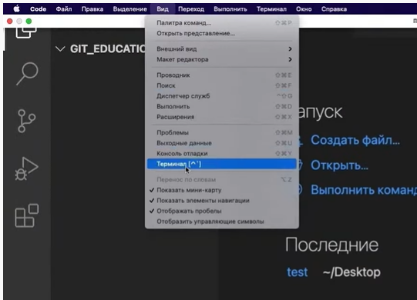 Вид -> Терминал | 0:30:48 | Первый запуск git (через bash) |  | Выполнение команд из лекции git init git add git status git commit -m "" git log git log stats | 1:13:00
git add <ничего/имя файла/ . > | То есть, после работы над файлом проекта, мы ВАЛИДИРУЕМ сделанные ИЗМЕНЕНИЯ git add добавляет изменения, а не файл, ведь git фиксирует не копии файлов, а изменения git add <ничего> - добавляет ВСЕ измененные файлы в индекс git add <имя файла> - добавляет указанный файл в индекс git add <.> - добавляет все измененные файлы, расположенные в текущей директории пользователя | Добавляет содержимое рабочего каталога или отдельного файла в индекс (staging area) для последующего коммита. Дополнительно: Писать название целиком не обязательно: терминал дозаполнит данные автоматически, если использовать tab |  | *текст* (или _текст_) **текст** (или __текст__) ~текст~ # или ## или ### | В случае, если необходимо выделить часть текста курсивом, а внутри курсива выделить жирным: _текст1 *текст2*_ | 1 текст в курсиве 2 текст в bold 3 зачеркнуть текст 4 выделяют заголовки — # в начале строки | 0:53:48 | Создание и переключение между ветками | Важно! git branch начнет работать только тогда, когда будет создан хотя бы один коммит в ветке master |  | 2:10:00
git rm --cached <имя файла> |  | Удалит файл из индекса
git commit -m | После ВАЛИДАЦИИ ИЗМЕНЕНИЙ мы делаем SAVE (как в играх) валидированных изменений. После этого git включает переданную версию файла в реестр контроля версий и завершает учет до момента новых изменений. | Зафиксировать или сохранить Команда git commit берёт все данные, добавленные в индекс с помощью git add, и сохраняет их слепок (хэш коммита) во внутренней базе данных, а затем сдвигает указатель (HEAD->) текущей ветки на этот слепок (хэш коммита). | 0:42:00 | Что это значит? 1. текст * текст (или + текст) <tab> текст |  | 5 Показать уровень заголовка — подчеркивание знаками = или **** 6 Нумерованные Списки — обозначаются обычными цифрами 1, 2, 3 7 Ненумерованные Списки — обозначаются *знаками в начале строки 8 Вложенные Списки — выполняем отступы при помощи tab |  | git branch --list git branch -a git branch -r | git branch (альтернативная команда) | Показать, какие ветки имеются в нашем репозитории Показать ветки на локальном и удаленных репозиториях Показать ветки на удаленных репозиториях
git commit -a | тоже самое, что и git add + git commit | Using the -a flag allows you to skip over running “git add” on all changed files. This is because the -a flag instructs git to stage all modified files.
git commit -am "My commit message" | тоже самое, что и git add + git commit -m "My commit message" | Using the -a flag allows you to skip over running “git add” on all changed files. This is because the -a flag instructs git to stage all modified files. Используя -m флаг, мы сразу можем ввести "commit сообщение" без вызова текстового редактора/терминала
git log git reflog | git log --graph git log --relative-date git log --stat git log --oneline - git log, только в более компактном виде | 1 Сокращенный журнал версий коммитов (только необходимое) 2 Журнал абсолютно всех изменений коммитов Перед переключением версии файла в Git используйте команду git log, чтобы увидеть хэши коммитов | 0:45:00 |  |  |  |  | git branch <название новой ветки> |  | Создать новую ветку без переключения на нее, от той ветки, где мы находимся! | 2:10:00
git checkout <5 цифр из имени коммита> git checkout master | Для работы нужно указать не только интересующий вас коммит, но и вернуться в тот, где работаем, при помощи команды git checkout master. | Изучить дополнительно! 1 Переключение HEAD между версиями 2 Переключение HEAD на последнюю версию (на самое актуальное состояние), где находится master | 0:47:00 |  |  |  |  | git checkout <название ветки> |  | Переключиться на другую ветку | 2:13:00
git diff |  | После того как в рабочем файле была проведена работа, а изменения внесены, но до исполнения команды git add, мы можем посмотреть разницу с предыдущим уже принятым коммитом версии данного файла |  |  |  |  |  | git merge <название ветки, которую мы хотим слить в нашу текущую ветку> git merge <название ветки, которую мы хотим слить в нашу текущую ветку> --squash | По умолчанию открывает окно с содержимым файлом без возможности редактирования содержимого, но с возможностью задавать команды конце окна :q - выйти из файла :q! - выйти из файла без вопроов и сохранений :w - сохранение клавиша I - режим вставки - режим редактирования содержимого клавиша Esc - выход из текущего режима | Слияние происходит в ту ветку, в которой мы находимся Влить ветку в ветку main одним коммитом | 2:33:00
 |  |  |  |  |  |  |  | git branch -d <название ветки> |  | Удалить ветку (git log и git reflog тоже перестают содержать информацию о удаленной ветки)

Урок 2
Лекция |  |  |  |  |  |  |  | Семинар
Ветки |  | Подобие черновиков (branches) и чистовика (master) | 0:09:00 | Visual Studio Code |  |  |  | git diff <hash commit past> <hash commit current> | past (2000) - любой коммит не позднее коммита в young (2010) current (как история 2010) - последний по времени созданный коммит | Показывает разницу изменений между любыми указанными коммитами, показывая изменения в файлах, которые были закомичены в последний/свежий коммит. Важно! Вначале указывается самый старый коммит, далее самый последний коммит. Выводится информация о разнице изменений в тех файлах, которые были внесены в самый последний коммит относительно состояния этих файлов на момент старого коммита | 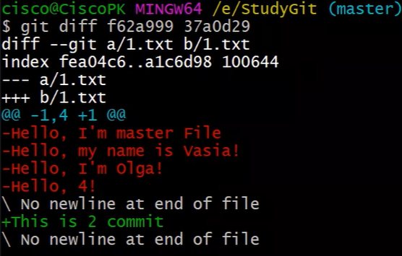 0:37:30
git branch | `-r - вывести список веток, расположенных на удаленном репозитории -a - показать ветки на локальном и удаленных репозиториях | Вывести список веток | 0:19:00 | Работа с изображениями |  | 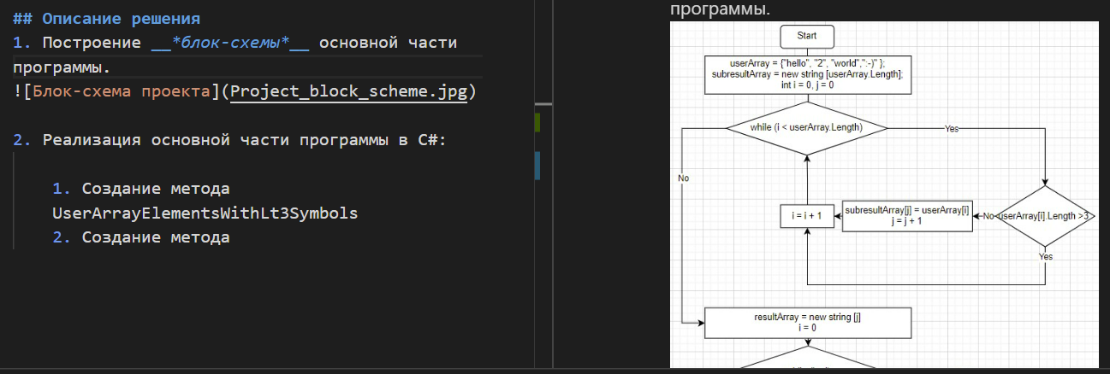 |  | git diff <branch past> <branch current> | past - например ветка master current - например любая другая ветка, созданная от master | Показывает разницу изменений между любыми указанными ветками | 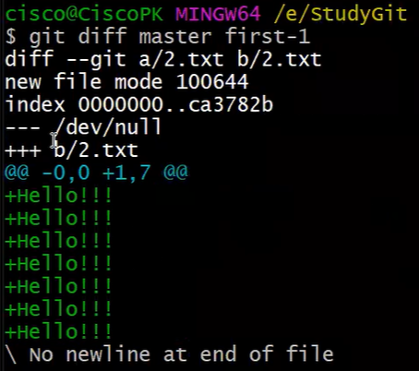 0:44:30
git branch <наименование новой ветки> git branch -d <наименование новой ветки> git branch -D <наименование новой ветки> |  | Создание новой ветки (от текущей) без перехода на нее Удалить ветку (удалит только в случае, если никакая информация не потеряется после удаления, то есть либо отсутствует контент в ветке, либо весь контент был недавно влит в другую ветку) Удалит ветку с возможной потерей контента/информации | 0:20:00 0:46:00 | ![Привет, это тефтелька](Teftelka.jpg) | ![<текст, который будет выводиться, если изображение невозможно будет подгрузить>](<имя файла, из которого будет загружено изображение>) | Чтобы вставить изображение в текст | 0:51:00 | git checkout <название ветки> --force | git checkout master --force Важно! Работает только тогда, когда изменения совершены в файлы, которые перешли в состояние modified, а не untracked | Исключительно в случаях, когда мы выполнили какую-то работу, но не передали в коммит. Эта работа не понадобилась. Мы можем не используяю git checkout <хэш-коммита>, а выполнить команду git checkout master --force, чтобы вернуться к состоянию после последнего совершенного коммита. | 1:17:00
git checkout <наименование ветки> |  | Переход на другую ветку | 0:21:00 | Ссылки |  |  |  | .gitignore | создаем файл без расширения ("это специальный технический файл") touch .gitignore | Правила: Прописываем названия файлов/пути к файлам, которые расположены в репозитории <название файла.расширение> echo "<путь до файла>" >> .gitignore | 1:31:00 - 2:00:00
git merge <наименование ветки, которую хотим слить с текущей веткой> | Важно! Лучше всего после каждого git merge обязательно выполнять команду git status Важно! В случае возникновения конфликта, сворачиваем окно git bash, открываем тот файл, с которым возник конфликт (в нем уже будет представлено две версии - из удаленного и из локального репозиториев), отредактировать файл так, как он по моему мнению должен выглядеть и далее отправить его на удаленный репозриторий командой git push. Проще всего обработать конфликт в том редакторе (например PyCharm). А потом дополнительно использовать команды git add . ; git commit -m "merge branches" Семинар 2 2:00:00 | 1 Слить стороннюю ветку с текущей веткой 2 Если после сливания веток происходит конфликт, нужно построчно помочь git слить ветки (выбрать начальный вариант, новый вариант или оба варианта). [Существует всегда один человек в команде, который отвечает за слитие веток и решение конфликтов] 3 После разрешения конфликтов, мы выполняем git add и git commit нового слитого файла | 0:45:00 1:03:00 | Работа с таблицами |  |  |  |  | Важно! git status (это аналог git status -unormal) - позволяет увидеть измененные файлы в текущей папке (pwd - present working directory) git status -u (это аналог git status -uall) - позволяет увидеться измененные файлы во всех директориях репозитория | 1 <название файла.расширение> -игнорирование файла глобально, то есть по всем папкам/директориям репозитория 2 /<название папки>/<название файла.расширение> - чтобы игнорировать файл не глобально, а только в конкретной папке 3 прописываем названия папок /<название папки> 4 игнорирование всех файлов в определенной папке с определнным расширением /<название папки>/<*.расширение> 5 ! не игнорирует тот файл, к которому прописан путь, даже если игнорируется вся папка или файлы с определенным расширением | 
Создание специальных файлов |  |  |  |  |  |  |  | ! |  | ! - логический оператор НЕ и оператор истории
.gitignore git add .gitignore | Файл, в котором мы прописываем пути к файлам, которые мы хотим игнорировать в папке git. Например изображения Упрощение: команда dotnet new gitignore | 1 После создания файла .gitignore, а также записи путей к файлам, которые нужно игнорировать, 2 добавляем .gitignore через git add в отслеживаемые Важно! находится нужно в ветке master!!! | 0:58:00 | Цитаты |  |  |  | git merge git merge --abort | Продолжение | ` --abort отменяет слияние веток, при условии что возникло состояние конфликта Дополнительно! Редакторы по типу PyCharm имеют встроенный git. То есть нажимаем open new prject, выбираем папку с локальным репозиторием, далее снизу открывается панель для работы с ветками, коммитами и тп Такие редакторы еще более облегчают решение конфликтов на 1000 строк программного кода | 2:17:00
 |  |  |  | Заключение

Урок 3
Лекция |  |  |  |  |  |  |  | Семинар
Раница между git и github |  |  | 0:10:31 |  |  |  |  | git push |  |  | 1:24:00
Пошаговая инструкция как скачать свой репозиторий на свою локальную машину |  |  |  |  |  |  |  | git pull |  |  | 1:32:00
Шаг 1 Создаем свой репозиторий на github |  | На сайте github авторизуемся и создаем свой репозиторий Важно! [в том случае если у нас нет существующего репозитория в нашем github аккаунте] |  |  |  |  |  | Удаленный репозиторий |  | Главное правило работы с удаленным репо: 1 git pull (из нужной ветки) - для синхронизации удаленного репо с локальным репо 2 Решение конфликта 3 git add, git commit -m "" 4 git push
Шаг 2 git clone <http нашего github репозитория> | Важно! Если существует чужой репозиторий в статусе public, то его также можно скачать. Однако это крайне не рекомендуется, так как гораздо правильнее было бы сделать fork в свой github, а затем уже скачивание со своего github на свою локальную машину/пк | Скачать наш репозиторий с нашего github аккаунта и связать их! Для этого необходимо скопировать адрес репозитория и указать его в команде git clone. Адрес https указан на github, внутри нужного нам репозитория в разделе "code" | 0:13:00 |  |  |  |  | Pull request - объединение веток на удаленном репозитории | Важно! Когда мы отправляем какие-либо изменения на удаленный репозиторий, в большинстве случаев мы это осуществляем, отправляя ту ветку, в которой мы осуществяли работу | Слияние веток на удаленном репозитории происходит исключительно через pull request 1 Так как на одном удаленном репозитории работают много разработчиков, любой желающий слить ветки должен опубликовать pull request. | 1:38:00
Пошаговая инструкция как отправить свой локальный репозиторий на свой репозиторий на github |  |  |  |  |  |  |  | Merge - результат Pull request |  | 2 Затем, в зависимости от имеющихся прав, возможно либо подтвердить свой собственный PR, либо дождаться подтверждения от лидера команды | 1:45:00
Шаг 1 Создаем свой пустой репозиторий на github | Важно! Желательно создать абсолютно пустой репозиторий на github, для того чтобы после отправки локального репозиторий в github не было абсолютно никаких лишних файлов отличающих локальный и удаленный репозитории | На сайте github авторизуемся и создаем свой абсолютно пустой репозиторий | 0:24:10 |  |  |  |  |  | Важно! Корректнее всего было бы никогда не осуществлять merge на локальной машине, а осуществлять слияние только на удаленном репозитории через PR |  | 1:49:00
Шаг 2 git remote add origin <http нашего github репозитория> | Нужно делать один раз | Связать окальный репозиторий с удаленным репозиторием | 0:27:00 |  |  |  |  | Чтобы слить ветки, по которым возник конфликт после одобрения PR на удаленном репо
Шаг 3 git branch -M main | Важно! Если на github основной веткой является также master, то эта команда не требуется, так как основные ветки на локальной машине и github репозитории уже имеют одинаковые названия | Укажет какая ветка является основной. То есть переименует ветку master в ветку main на локальном репозитории |  |  |  |  |  | git pull - обеих веток, которые сливаем git merge - сливаем ветки на локальном пк git add, git commit -m "" git push - возвращаем ту ветку, в которую слили, на удаленный репо |  | Пользователь с достаточными правами, если возник конфликт слияния, обязан стянуть удаленный репо на свою локальную машину, чтобы слить сначала на своем компьютере, а затем опубликовать готовый вариант
Шаг 4 git push -u origin <название новой ветки, которой нет на удаленном репозитории> | Важно! Для успешного push необходимо авторизоваться в нашем удаленном репозитории. Иначе мы смогли бы отправлять изменения кому угодно без авторизации |  | 0:28:00 |  |  |  |  | fork |  | Используется в целях скопировать чужой удаленный репозиторий на свой удаленный репозиторий. Затем создать ветку, на которой прделожить свои изменения в код оригинального автора. Запустить PR, который уйдет другому владельцу репозитория | 2:01:00 - 2:08:00
Инструкция как отправить/загрузить изменения со своего локальныого репозитория на свой уже связанный git remote add origin репозиторий на github |  |  |  |  |  |  |  | Чтобы подгрузить свои изменения в той ветке, в которой работают несколько разработчиков | Главное! Если возникают конфликты с удаленным репозиторием, нужно сначала pull на своб локальную машину (синхронизировать удаленный репо с локальным репо), разрешить конфликт, а затем уже делать push | 1 Выполняем команду pull, находясь на нужной ветке 2 Разрешаем конфликт, если в ншей ветке другой разработчик внес свои корректировки 3 Выполняет команду push (находясь на нужно ветке) | 2:20:00
git push | Важно! Отправляет только те изменения, которые произошли на ветке, на которой мы находимся | Отправить изменения с текущей ветки в локальном репозитории на удаленный репозиторий, если название такой ветки уже существующую на нем | 0:33:00 |  |  |  |  | В случае, если мы направляем PR на форкнутый репо (или удаленный репо, которым пользуется несколько разработчиков) с ветки main |  | Если мы направляем PR с ветки main, то в случае если наш PR будет не единственным (кто-то еще направит свой PR тоже с ветки main в main), а также его примут позднее остальных PR, то в таком случае нам обязательно нужно будет прожать Fetch в удаленном репо, каждый раз когда заливают очередной не наш PR. Чтобы этого избежать рекомендуется всегда отрпавлять PR со сторонней ветки в main
git push -u origin <название ветки в локальном репозитории, с которой отправляем изменения на удаленный репо> |  | Если на удаленном репозитории отсутствует отправляемая ветка, тогда используем эту команду
git pull | Важно! Стягивает только те изменения с удаленного репо, которые произошли на ветке, на которой мы находимся | Загрузить изменения с удаленного репозитория на уже связанный локальный репозиторий. Также данная команда выполняет merge и в случае конфликтов предлагает их разрешить! | 0:37:00
git branch -u origin/<название удаленной ветки> |  | Если локальная ветка не привязана к удаленной ветке, то используем команду git branch -u origin/<название удаленной ветки>, чтобы связать. Затем используем git pull для скачивания изменений с удаленного репозитория
git remote show origin |  | Показать все ветки на локальном и удаленном репозиториях
Как скачать чужой репозиторий на свою локальную машину
Шаг 1 fork |  | Заходим по ссылке в чужой репозиторий на github. Нажимаем на конпку "fork" -> Далее на нашем github репозитории появляется чужой репозиторий | 0:47:30
Шаг 2 git clone <http нашего github репозитория> | Важно! Если существует чужой репозиторий в статусе public, то его также можно скачать. Однако это крайне не рекомендуется, так как гораздо правильнее было бы сделать fork в свой github, а затем уже скачивание со своего github на свою локальную машину/пк | Скачать наш репозиторий с нашего github аккаунта и связать их! Для этого необходимо скопировать адрес репозитория и указать его в команде git clone. Адрес https указан на github, внутри нужного нам репозитория в разделе "code"
Шаг 3 Создаем отдельную ветку |  | Создаем отдельную ветку для того, чтобы мы в будущем могли предложить изменения в чей-то проект После завершения редактирования изменений, мы печатаем команду git push [в случае проблем, связанных с конфликтом новых веток и тп, то git подскажет какие команды следует выполнить, чтобы обойти эти конфликты] | 0:50:00
Шаг 4 Pull request |  | Для того, чтобы отправить предложение другому разраотчику по внесению изменений, следует создать pull request | 0:54:00
Шаг 5 владелец основного проекта |  | Владелец основного проекта получить pull request на влитие наших предложенных изменений | 0:55:30

Дополнительные материалы
Настройка оболочки |  | https://www.theserverside.com/blog/Coffee-Talk-Java-News-Stories-and-Opinions/The-global-Git-config-files-key-settings-and-usages |  |  |  |  |  | Семинар
git config --global user.name "name" |  | Определить никнейм учетной записи
git config --global user.email "email address" |  | Определить электронный адрес учетной записи
git config --global color.ui auto |  | Определить цветовую конфигурацию git
git config --global core.editor "program" | git config --global --unset core.editor git config --global --unset-all core.editor | Определить текстовый редактор, который будет открывать для нас содержимое файлов Atom git config –global core.editor “atom –wait” emacs git config –global core.editor “emacs” Textmate git config –global core.editor “mate -w” vim git config –global core.editor “vim”
git config --list |  | Выдает список конфигураций git
Работа с удаленным репозиторием на локальной машине
git remote -v |  | Показать список подключенных remote соединений
Создание специальных файлов
.gitkeep |  | Так как git не передает пустые директории на удаленный репозиторий, а при клонировании такого репозитория структура папок будет отличаться от структуры папок у оригинального автора. Для того, чтобы git смог перенести пустые директории, в них нужно положить какой-нибудь файл. Для этого можно использовать любой файл, однако договорились использовать для этих целей текстовый файл .gitkeep
git reset и три дерева Git |  | https://www.atlassian.com/ru/git/tutorials/undoing-changes/git-reset
Рабочий каталог |  | Первое дерево, которое мы рассмотрим, — рабочий каталог. Это дерево синхронизировано с локальной файловой системой и отображает непосредственные изменения, внесенные в содержимое файлов и каталогов.
1 Вносим изменения в файл |  | В данный момент эти изменения являются частью первого дерева — рабочего каталога. Для отображения изменений в рабочем каталоге можно использовать команду git status. Измененные файлы будут отображаться красным цветом с префиксом «modified»
Раздел проиндексированных файлов |  | Второе дерево — раздел проиндексированных файлов. Это дерево отслеживает изменения рабочего каталога, которые были добавлены с помощью команды git add (они добавляеются во второе дерево только после выполнения git add), для сохранения в следующем коммите.
2 git add file.md |  | Здесь мы вызываем команду git add reset_lifecycle_file, которая добавляет файл в раздел проиндексированных файлов. Теперь при вызове команды git status файл reset_lifecycle_file отображается зеленым цветом, как изменение, подлежащее коммиту («Changes to be committed»). Важно отметить, что команда git status не отображает истинное представление раздела проиндексированных файлов. Вывод git status отображает различия между историей коммитов и разделом проиндексированных файлов. Давайте рассмотрим содержимое раздела проиндексированных файлов на данный момент.
git ls-files -s | Без параметра -s вывод команды git ls-files представляет собой просто список путей и имен файлов, которые в данный момент являются частью индекса. Параметр -s отображает дополнительные метаданные файлов, находящихся в разделе проиндексированных файлов. Эти метаданные — биты режима проиндексированного контента, имя объекта и номер в индексе. (d7d77c1b04b5edd5acfc85de0b592449e5303770) | Здесь мы выполнили команду git ls-files с параметром -s (или --stage). (d7d77c1b04b5edd5acfc85de0b592449e5303770). Это стандартный хеш SHA-1 объекта Git, представляющий собой хеш содержимого файлов. В истории коммитов хранятся собственные SHA объектов для идентификации указателей на коммиты и ссылки, а в разделе проиндексированных файлов есть свои SHA объектов для отслеживания версий файлов в индексе.
git ls-files -s |  | Видно, что SHA объекта для файла reset_lifecycle_file изменился с e69de29bb2d1d6434b8b29ae775ad8c2e48c5391 на d7d77c1b04b5edd5acfc85de0b592449e5303770.
История коммитов |  | Последнее дерево — история коммитов. Команда git commit добавляет изменения в постоянный снимок, который находится в истории коммитов. Этот снимок также включает состояние раздела проиндексированных файлов на момент выполнения коммита (второе дерево).
Отличие git reset от git checkout | git checkout <hash commit> | На первый взгляд, поведение команды git reset схоже с поведением команды git checkout. Но команда git checkout работает исключительно с указателем HEAD, а git reset перемещает указатель HEAD и указатель текущей ветки.
 | git reset <hash commit> | Помимо обновления указателей на коммит команда git reset изменяет состояние трех деревьев. Указатели меняются всегда, то есть происходит обновление третьего дерева, дерева коммитов. Аргументы командной строки --soft, --mixed и --hard определяют, каким образом необходимо изменить деревья раздела проиндексированных файлов и рабочего каталога.
git reset (или git reset --mixed HEAD) |  | git reset эквивалентно выполнению команды git reset --mixed HEAD
git reset --hard <хэш коммита> | Проблема: можно легко и навсегда потерять работу, которая не отправлялась (возможно несколько коммитов подряд не отправлялась) в коммит (то есть была какое-то время в дереве 1 (unstaged) или дереве 2 (git add)). Без возможности восстановления обратным reset --hard. Однако работы в дереве 3 спокойно восстанавливаются | Это самый прямой, ОПАСНЫЙ и часто используемый вариант. При использовании аргумента --hard указатели в истории коммитов обновляются на указанный коммит. Затем происходит сброс раздела проиндексированных файлов и рабочего каталога до указанного коммита. Все предыдущие ожидающие изменения в разделе проиндексированных файлов и рабочем каталоге сбрасываются в соответствии с состоянием дерева коммитов. Это значит, что любая работа, находившаяся в состоянии ожидания в разделе проиндексированных файлов и рабочем каталоге, будет потеряна. | 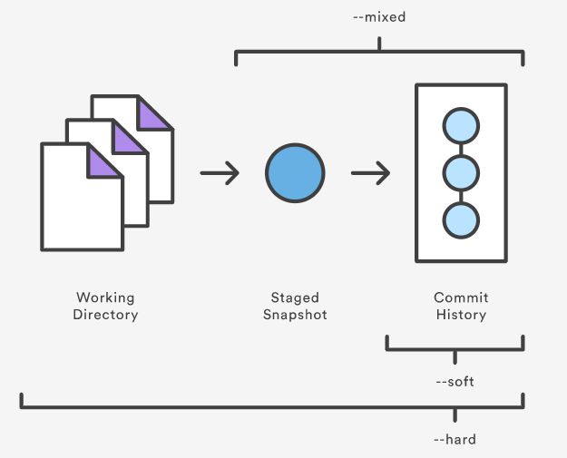
git reset --mixed <хэш коммита> | Преимущество, но и проблема: позволяет легко перескочить на любой более ранний коммит с сохранением последней сделанной работы (таким образом убирая целый ряд коммитов из списка git log). Ремарка: также переводить любую работу из дерева 2 (git add) в дерево 1 (unstaged)

Урок 1 часть 1 |  | Углубленный гит: работа с удаленными репозиториями
 | Ситуация 1
 |  | Чужой человек внес изменения в удаленный репозиторий на ветку 2
 | origin/<имя ветки 2> - ветка на удаленном репо <имя ветки 2> - ветка на локальном репо | Нам необходимо узнать, какие изменения были внесены, не загружая их на свой локальный репозиторий, используя локальный bash
git remote show origin |  | показать информацию о ветках на локальном и удаленном репо (включая инструкции, которые будут выполняться при использовании коротких команд git push и git pull)
git fetch |  | загрузить изменения с удаленного на локальный репо (однако без включения этих изменений в локальную ветку). То есть далее, благодаря git fetch мы сможем обращаться к ветке origin/<ветка 2> (удаленная ветка) на нашем локальном репозитории и смотреть имеющуюся в ней информацию
git log origin/<имя ветки 2> ^<имя ветки 2> | git log git log --oneline git log --oneline --all - показать коммиты, включая ветки не находящиеся на локальном репо (то есть ветки удаленного репо, если была сделана команда git fetch) git log --online --all --graph | показать разницу в комитах между удаленном и локальной ветками 2
git diff <хэш комита - из результатов разницы комитов> |  | показать изменения, внесенные на удаленном репозитории
git pull | git pull origin <название ветки> git push origin <название ветки> | загрузить изменения с удаленного на локальный репо
 | Практика
git remote -v |  | Также как и git remote show origin показывает пути до удаленного репозитория, однако не делает запроса на удаленный репо для предоставления подробной инфо о ветках
git remote remove origin | антоним: git remote add origin <ссылка на новый удаленный репо> | Удалить переменную origin, содержащую ссылки на удаленные репозитории
git remote set-url origin <ссылка на новый удаленный репо> | `--push - изменение пути отдельно для push --fetch - изменение пути отдельно для fetch | аналог: git remote remove origin; git remote add origin <ссылка на новый удаленный репо>
 | Ситуация 2
 |  | Нам необходимо связать локальный репозиторий с еще одним удаленным репозиторием
git remote add <указать идентификатор:не origin> <ссылка на новый удаленный репо> |  |  | Пример: git remote add vendor git@github.com:sortedmap/vendor-repo.git
 | Ситуация 3.1 |  | 00 45 30
 | Важное предусловие: данный подход сработает только, если на локальном и двух удаленных репозиториях будет одна история коммитов | Произошли изменения на обоих удаленных репо, однако на разных ветках (master и ветка 2 соответственно). Нам необходимо стянуть эти изменения
git pull origin <название ветки> | Вариант 1 | Стянуть удаленные ветки со всех удаленных репозиториев, и слить их. git pull = git fetch --all + git merge
git fetch --all | Вариант 2 | Стянуть удаленные ветки со всех удаленных репозиториев, но не сливать их. Есть возможно проанализировать удаленные ветки командами git log origin/<имя ветки 2> ^<имя ветки 2>
git fetch --all --prune |  | Стянуть все ветки с удаленного репозитория, удалив ветки, которые были ранее стянуты с удаленного репозитория, но позднее были удалены с удаленного репозитория
git merge vendor/<имя ветки 2> |  | Важно! При таком слиянии потребуется отладить возможные конфликты. В случае возникновения конфликта, сворачиваем окно git bash, открываем тот файл, с которым возник конфликт (в нем уже будет представлено две версии - из удаленного и из локального репозиториев), отредактировать файл так, как он по моему мнению должен выглядеть и далее отправить его на удаленный репозриторий командой git push. Проще всего обработать конфликт в том редакторе (например PyCharm). А потом дополнительно использовать команды git add . ; git commit -m "merge branches"
git merge origin/master
git remote show origin
git remote show vendor
 | Ситуация 3.1
 |  | 1 Выберите какой-нибудь проект на изучаемом вами языке программирования, с которым вы будете тренироваться работать в Git, и инициализируйте в папке этого проекта локальный репозиторий. 2 Создайте непустой удалённый репозиторий (например, с файлом README.md) с именем, соответствующим имени этого проекта. 3 Подключите свой проект к этому удалённому репозиторию и отправьте в него код этого проекта. Самостоятельно разрешите конфликты и проблемы, если они возникнут при выполнении данного задания.
git remote add source <https ссылка на удаленный репо> |  | Добавляем в локальном репо ссылку на удаленный репо (на удаленном репо уже имеются свои коммиты - создан хотя бы один файл readme.md)
git remote -v |  | Проверяем, что удалось успешно подключить удаленный репозиторий
git fetch source |  | Стягиваем все изменений с удаленного репо, но не сливаем с локальным репозиторием
 | Способ 1
git merge source/master | Fail | Пытаемся слить коммиты из удаленного репозитория
git merge --allow-unrelated-histories source/master | Success | Пытаемся слить коммиты из удаленного репозитория
git push source master |  | Направляем слитый локальный репозиторий на новый удаленный репозиторий
 | Способ 2
git fetch source |  | Стягиваем все изменений с удаленного репо, но не сливаем с локальным репозиторием
git rebase source/master | git rebase <указываем ветку, к которой делаем rebase> выполняется только из той ветки, которую мы хотим переместить к <указываемой ветке в команде> | Перемещаем ветку локального master на состояние удаленного репо source/master, чтобы в локальной ветке master появились файлы из удаленной ветки source/master
 | Ситуация 3.2
 | Важное предусловие: (история коммитов удаленных репозиториев не совпадают) данный подход уничтожит коммиты одного из двух удаленных репозиториев и вольет в него коммиты другого репозитория
git remote add source <URL удаленного репо>
git fetch --all
git push source --force |  | удаляет все содержимое удаленного репозитория и заливает на него коммиты локального репозитория
 | Ситуация 4
 |  | Необходимо настроить команду git push, чтобы она сразу отправляла изменения на все удаленные репозитории
 |  | Для этого необходимо создать вирутальный репозиторий, который будет содержать пути ко всему удаленным репозиториям
git remote add all <ссылка на удаленный репозиторий 1> |  | создать переменную all со ссылкой на "удаленный репозриторий 1"
git remote set-url --add --push all <ссылка на удаленный репозиторий 2> |  | дополнить ссылку на "еще один репозиторий" для переменной all
git remote set-url --add --push all <ссылка на удаленный репозиторий 1> |  | придется прописать еще раз команду, так как первая команда не добавит, а перезапишет имеющийся путь
git push -u all <название ветки>

Команды |  | Работа с удаленными репозиториями
git log --oneline |  | показать коммиты на текущей ветке
git log --oneline --all |  | показать коммиты на всех ветках
git log --oneline --all <ветка 1> ^<ветка 2> |  | показать коммиты, которых есть в ветке 1, но нет ветке 2
git push <название переменной окружения удаленного репо> <название ветки> |  | заливает коммиты с локального репозитория на выбранный удаленный репозиторий
git push <название переменной окружения удаленного репо> <название ветки> --force |  | удаляет все содержимое удаленного репозитория и заливает на него коммиты локального репозитория
git branch <название переменной окружения удаленного репо>/<название ветки> |  | показать ветки удаленного репозитория
git branch -r |  | Показать ветки на удаленных репозиториях
git branch -a |  | Показать ветки на локальном и удаленных репозиториях
git checkout <название переменной окружения удаленного репо>/<название ветки> |  | перейти на ветку удаленного репозитория
git fetch --all |  | скачать, но не слить, изменения удаленного репозитория
Добавление переменных окружения, хранящих ссылки на удаленные репозитории
git remote show <название переменной окружения удаленного репо>
git remote -v |  | показать переменные окружения, хранящие ссылки на удаленные репо
git remote add <название переменной окружения удаленного репо> <ссылка на удаленный репозиторий 1> |  | добавить переменную окружения и ссылку на один удаленный репозиторий
git remote set-url --add --push <название переменной окружения удаленного репо> <ссылка на удаленный репозиторий 2> |  | добавить ссылку на еще один удаленный репозриторий к переменной окружения, которая будет доступна по команде push. Залив локального репозритория будет производиться сразу по всем ссылкам, хранящимся в в выбранной переменной окружения
git remote remove <название переменной окружения удаленного репо> |  | удалить переменную окражения, хранящую ссылку на удаленный репозиторий

Урок 2 часть 1 |  | Углубленный гит
Отслеживание изменений
git show |  | показать детали последнего коммита, включая вывод в терминал хэша, сообщения, текст всех файлов (в которых произошли изменения)
git log -p |  | показать детали всех коммитов, включая вывод в терминал хэша, сообщения, текст всех файлов (в которых произошли изменения)
git diff <путь к новому/измененному файлу> |  | показать детали изменений, произошедших в файле относительно последнего коммита, в котором был указан данный файл, включая вывод в терминал текста всего файла | 00 13 55
git diff |  | показать детали изменений, произошедших во всех файлах, в которых произошли изменения | 00 14 20
git diff <хэш коммита> | Аналог: git diff <хэш коммита> <хэш последнего коммита> | показать изменения произошедшие между выбранным (ранним) коммитом и самым последним совершенным коммитом
git diff <хэш раннего коммита> <хэш позднего коммита> | <хэш позднего коммита> - стоит выше в последовательности git log --oneline <хэш раннего коммита> - стоит ниже в последовательности git log --oneline | показать изменения произошедшие между коммитами во всех файлах, указанных в этих коммитах
git diff <хэш раннего коммита> <хэш позднего коммита> <путь до файла> |  | показать изменения произошедшие между коммитами в рамках только указанных файлов
git diff <путь к файлу1> <путь к файлу2> | Очень полезно! в том числе работает вне git репозитория | показать изменения произошедшие между файлами. Оптимальнее перечислять сначала более раннюю версию, а на второе место указывать файл с более поздней версией | 00 20 00
git blame <путь к закомиченному файлу> |  | показать построчно содержимое файла с выводом статистики об авторах, датах коммитов в терминал | 00 21 30
.gitignore
.gitignore | создаем файл без расширения ("это специальный технический файл") touch .gitignore | Правила: Прописываем названия файлов/пути к файлам, которые расположены в репозитории <название файла.расширение> echo "<путь до файла>" >> .gitignore | 00 31 00
Подсказка! Самый простой способ игнорировать файлы и папки через .gitignore - скопировать пути до папок/файлов, которые указываются как результат команды git status, в файл .gitignore | Важно! git status (это аналог git status -unormal) - позволяет увидеть измененные файлы в текущей папке (pwd - present working directory) git status -u (это аналог git status -uall) - позволяет увидеться измененные файлы во всех директориях репозитория | 1 <название файла.расширение> -игнорирование файла глобально, то есть по всем папкам/директориям репозитория 2 /<название папки>/<название файла.расширение> - чтобы игнорировать файл не глобально, а только в конкретной папке 3 прописываем названия папок /<название папки>
 | Важно! При игнорировании целой папки (/<название папки> ), мы не сможем воспользоваться исключающим символом ! в отношении файлов, которые нам требуется отслеживать (! не будет работать) | 3 прописываем названия папок /<название папки> | logs/ !logs/special.log ##не будет работать
 |  | 4 игнорирование всех файлов в определенной папке с определнным расширением /<название папки>/*.<расширение> 5 ! не игнорирует тот файл, к которому прописан путь, даже если игнорируется вся папка или файлы с определенным расширением | logs/*.log !logs/special.log ## будет работать
Удаление файлов из отслеживания (до коммита)
git restore <имя файла> | файл | отменить изменения в файле (до коммита, до add) | 00 39 00
git add <имя файла> | файл | подтвердить изменения в файле (до коммита, до add)
git restore --staged <имя файла> | файл | отменить add к определенному файлу (до коммита, после add) | Важно! После применения данной команды уже невозможно будет осуществить команду git restore <имя файла>. Файл будет полностью выброшен из отслеживания git и к нему будет потеряна возможность обращения
git reset --hard | файлы -без параметров - удаляет все изменения, которые были сделаны вплоть до последнего коммита | отменить изменения в файлах, которые имеют хотя бы один комит
git clean -f | файлы | удалить файлы, которые еще ни разу не комитились
git rm --cached <имя файла> | файл Пояснение! Если у нас имеется файл, который был когда-то по ошибке добавлен в репо, его невозможно успешно добавить в файл .gitignore. Нужно: 1) добавить файл в .gitignore 2) исполнить команду git rm --cached <имя файла> 3) исполнить команду git add . (на сам файл и .gitignore) 4) git commit -m "" | убрать файл из отслеживания (если уже был один или более комитов) To untrack a single file that has already been added/initialized to your repository, i.e., stop tracking the file but not delete it from your system use: git rm --cached filename To untrack every file that is now in your .gitignore | Важно! После использования данной команды, git status сообщит, что данный файл имеет статус deleted: <имя файла>. Однако этот файл никуда не был удален, просто его перестает отслеживать git.
git reset --hard <хэш коммита (не текущего/последнего) до которого следует осуществить reset> |  | Аналог: git reset --soft <хэш коммита> git restore --staged <хэш коммита> git restore <хэш коммита>
git reset --mixed <хэш коммита (не текущего/последнего) до которого следует осуществить reset> |  | Аналог: git reset --soft <хэш коммита> git restore --staged <хэш коммита>
git reset --soft <хэш коммита (не текущего/последнего) до которого следует осуществить reset> |  | Аналог: git reset --soft <хэш коммита>
Удаление файлов из отслеживания (после коммита) |  |  | 00 45 00
 |  | У нас есть несколько занесенных коммитов
git diff <хэш комита> <имя файла> |  | позволяет проанализировать версии файла, которые могут быть нам интересны для отката изменений
git log <имя файла>
git checkout <хэш комита> <имя файла> |  | позволяет перейти в состояние файла, в котором он находился на момент указанного комита, а далее (смотри Путь 1 и Путь 2 ниже) | Важно! Данный способ работает только при указании конкретного файла. Если пытаться вернуться ко всему коммиту целиком и продолжить от него работу git checkout <хэш коммита>, то ничего не получится - данная команда предзназначена только для ознакомления с версиями файлов определенного коммита в истории, а не внесения изменений. Лучше тогда использовать команду git reset --?? <хэш комита>
Путь 1 |  | git status покажет, что файл готов к коммиту
 |  | git commit -m "" позволит добавить коммит со старой версией файла
Путь 2 |  | git status покажет, что файл готов к коммиту
 |  | git restore --staged <имя файла> позволит отменить add к определенному файлу (до коммита)
git revert <хэш коммита> = git revert <хэш коммита> -n; git commit -m "Revert "Commit message" = git revert <хэш коммита> --no-edit | `--no-commit - позволяет отменить изменения файлов в каждом отдельном коммите без сохранения коммита revert. Однако git status все равно будет требовать занесения отдельного коммита, так как файлы будут изменены. Это удобно, когда нужно отменить изменения в более чем одном коммите, избегая каждый раз вводить сообщение revert commit - сделав это лишь в конце один раз | позволяет отменить изменения файлов (по состоянию файлов на момент последнего коммита), которые были влиты в рамках указанного коммита Правило! Очень правильно проводить git revert предварительно создав отдельную новую ветку и перейдя ы нее. Если все команды git revert были осуществлены успешно, то далее вернуться в изначальную рабочую ветку и осуществить git merge <название ветки, где проводились git revert> | Важно! Данная команда работает только, если git status сообщает, что все изменения были внесены и никаких изменений для добавления нет
Коррекция сообщений в коммите |  |  | 01 02 00
git commit --amend -m "<сообщение>" git commit --amend --no-edit | `--no-edit - без сообщения | позволяет заменить сообщение последнего коммита (git commit -m "<сообщение>") на другое Важно! Если в git add имеются файлы, то данная команда берет все эти файлы, которые расположены в git add (в индексе, или мы можем предварительно туда добавить дополнительные файлы) и добавляет их в последний коммит |  | git rebase <имя ветки>
Отмена слияния веток
git merge <some_branch> | из ветки master | без конфликтов | 01 03 50
git log
git reset --merge <хэш коммита до merge> |  | позволяет отменить merge с восстановлением до последнего коммита
git merge <some_branch> | из ветки master | с конфликтами | 01 06 54
git log
git merge --abort |  | позволяет отменить merge с восстановлением до последнего коммита
Откладывание изменений/коммитов
git stash | Важно! Данная команда работает только в отношении файлов, которые хотя бы раз (когда-то) были добавлены в индекс (git add) | позволяет отложить изменения (новые или удаленные символы) в отдельный сегмент памяти git | 01 10 00
git stash pop git stash pop <хэш stash> | Важно! Очередь восстановления изменений из стэша происходит в порядке стэка Важно! Может быть конфликт при восстановлении стэша. Такой конфликт нужно разрешать вручную. 1 Вначале производим git add .; git commit -m в отношении текущего файла, вызвавшего conflict abort 2 Затем вызываем команду git stash pop 3 Затем разрешаем конфликт merge 4 Используя в конце git add .; git commit -m К сожалению, существует баг что после манипуляций выше изменение продолжает храниться в stash. Его можно увидеть командой git stash list. Его можно удалить git stash drop | позволяет восстановить изменения, ранее отложенные в отдельный сегмент памяти git. Таким образом происходит слияние с той версией файла, которая существует на момент вызова команды git stash pop
git stash list |  | выводит список стэшей в порядке стэка
git stash drop | Важно! Очередь удаления изменений в стэше происходит в порядке стэка | позволяет удалить один стэш из стэке стэшей
Версирование
git tag 1.0.0 |  | создает тэг/версию
git tag |  | показать версию текущей ветки
git tag -d 1.0.0 |  | удалить тэг
git tag --list |  | показать список всех тэгов
git push --tags |  | отправить информацию о тэгах на удаленный репозиторий
git push --delete origin 1.0.0 |  | удалить тэг, подгруженный в удаленный репозиторий

Перемещение изменений/коммитов (между ветками) |  |  | 01 23 00
git merge <some_branch>
git rebase master
git cherry-pick <хэш коммита>
git <branch name> -pick <hash commit>
git < > -pick <branch name> |  | перенос последнего коммита
git < > -pick ..<branch name> |  | перенос всех коммитов

Семинар 2
Удаленный репозиторий |  |  | 01 17 00
settings - collaborators
Что такое линейная история коммитов? |  | Существует два способа работы с ветками
 | Способ 1 | Создается ветка master. От нее создается ветка feature. Далее в master могут вноситься коммиты, которых не будет в feature. Далее мы делаем git merge feature. Таким способом мы навсегда делаем наш репозиторий нелинейным. Merge переносит лишь merge commit в master. Таким образом коммиты произошедшие в feature не будут перенесены в master, а значит потеряется линейность истории в ветке master
 | Способ 2 | Создается ветка master. От нее создается ветка feature. Далее в master могут вноситься коммиты, которых не будет в feature. Далее в ветке feature мы делаем git rebase master и начинаем разрешать все конфликты путем использования git add .; git rebase --continue. Как только rebase успешно будет завершен, мы возвращается в ветку master и делаем команды git merge feature, которая в данном случае перенесет все коммиты feature в master в красивой последовательности (как будто и не было никакой ветки feature) | 01 34 00

Урок 3 часть 1 |  | Углубленный гит: модели работы с ветками в Git
Git flow |  | Поток непрерывных изменений и их публикации. | 00 05 40
Дополнительные варианты! Могут быть дополнительные постоянные ветки такие как: test1, test2, test3, для тестировщиков | 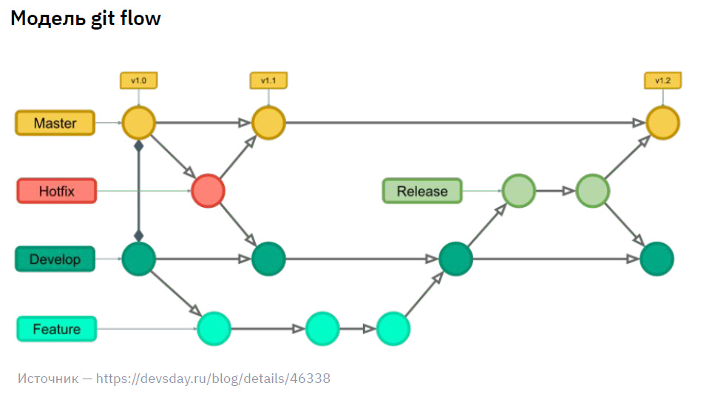 Источник: https://devsday.ru/blog/details/46338 | Суть! Есть основная ветка (master), которую мы тщательно охраняем от вливания непроверенных изменений. Есть ветка develop (может также называться dev, devil, develop), в которую вливаются все свежие изменения и на которой проверяется работоспособность кода. От этой ветки создаются другие ветки, в рамках которых разработчики реализуют свои задачи (обычно создается по одной ветки, на каждую такую задачу) Прицип вливания выполненных задач! Задача (ветка), которая выполнена должна влиться в ветку develop. Когда накапливается определенный объем выполненных задач (и они уже протестированы разработчиками), эти задачи вливаются в ветку release, где все наработки еще раз очень тщательно тестируются
Hotfix |  | Ветка для внесения бытрых изменений в master Позволяет обходить общий процесс выкладки изменений. | 00 07 00
Trunk-based development (TBD) | Trunk (с англ) - ствол | Разработка, основанная на единой ветке (master) | 00 08 00
Данный подход является более современным и более гибким, чем git flow | 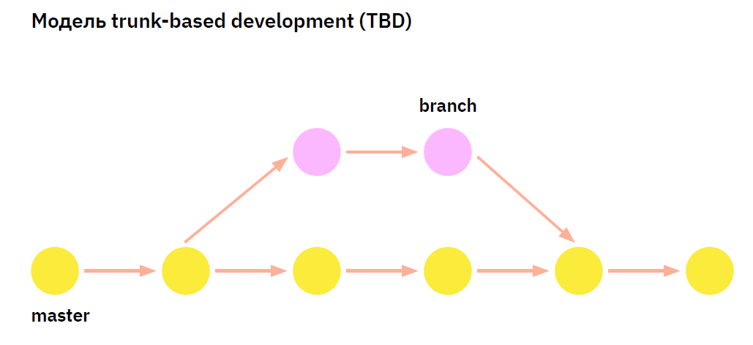 | Суть! В данной модели существует только одна постоянная ветка - master (никаких иных постоянных веток не создается) Для отдельных задач создаются отдельные ветки, которые живут недолго и удаляются сразу после вливания в ветку master. Более того, данные ветки вливаются в master в любой момент времени, включая случаи когда новая feature еще не завершена.
 | 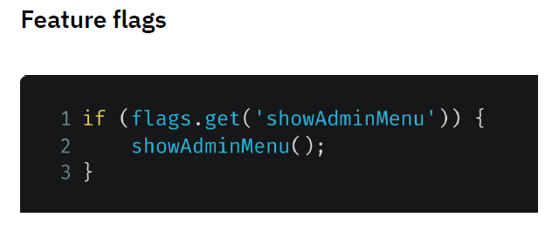 | Также благодаря такому подходу возможно включение и отключение ранее внесенных commits - так называемые flags То есть! В самом приложении (которое мы разрабываем) указывается код, который проверяет поднять/опущен тот или иной флаг, таким образом отключая или подключая ту или иную фичу | 00 08 45
Практика |  |  | 00 09 48 - 00 21 00
Осмысливание практики |  |  | 00 21 00 - 00 23 00
Принятые правила работы в GIT |  |  | 00 23 00
Именование веток
 | Примеры: master / main dev / devel / develop test / staging prod / production fixes / hot-fixes / hotfixes | 17-news-list-pagination 1 Латинские буквы в нижнем регистре, цифры и дефисы (snake case) 2 Начало — номер задачи (Очень Важно! только так gitlab и github определяет связь между ветками и соответствующими задачами) 3 Суть задачи, решаемой в этой ветке
Содержимое коммитов
 |  | Коммиты могут быть двух видов ((1) по логике завершенных задач; (2) по времени выполнения - то есть save) Реализованная задача - завершённая работа, либо логически понятный фрагмент работы Работа за период - результат работы за сутки, отправляемый в ветку каждый вечер
Комментарии к коммитам
git commit -m "##########" | Пример: new list: pagination made portional, by 10 news per page by default and setting page size | Комментарии к коммитам должны содержить всю информацию, которая содержатся в данном коммите
 |  | 1 Отражение сути содержимого 2 Соответствие стандартам в компании https://www.conventionalcommits.org/
Git в средах разработки | Intelligidea |  | 00 28 30
 | VSC Code |  | 00 40 45

Семинар 3 |  | Рекомендации по ведению репозиториев в командой проектной работе
1 |  | Предпочтительнее создавать коммиты, которые содержат изменения максимум одного метода в класс. Так проще осуществлять review на этапе pull request
2 |  | Предпочтительнее вести одну ветку master, от которой создавать другие ветки. А также осуществлять git rebase master после каждого изменения в master, произошедшего параллельно с разраоткой на ветке.
3 |  | Важно проверять конфликты и осущетсвлять review кода не только в рамках pull requests, но и в момент, когда все pull requests слиты в master. Хотя ветки по отельности исполняют код успешно, master может не запуститься.
4 |  | Рекомендуется создавать переменные с уникальными именами в коде, так как иначе самой сложной ситуацией для разрешения конфликтов является ситуация, при которой переменные двух разработчиков имеют идентичные имена.
Scrum meetings |  | Наиболее конкретной целью таких встреч (15 минут) является возможность принять информацию от каждого члена команды разработки, чтобы избежать лишней двойной работы. В рамках таких встреч определяется то, что уже было сделано другими.

